Sheet1
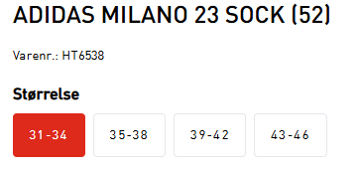
Nr. | Størrelse | Evt. navn | Målmand (J/N) | Sætpris inkl. moms | Sætpris inkl. moms | Sponsor |  | Strømper | Antal par
1 |  |  | J
2 |  |  |  | Udfyldes af leverandør | Udfyldes af leverandør | Udfyld navn |  | 31-34
3 |  |  |  |  |  |  |  | 35-38
4 |  |  |  |  |  |  |  | 39-42
5 |  |  |  |  |  | Sponsor opkræves direkte |  | 43-46
6
7 |  |  |  |  |  | Vælg | J/N | I alt | 0
8
9
10
11
12 |  |  |  |  |  |  |  |  |  | Trøjer og shorts
13
14
15
Vælg
Vælg
Vælg
Vælg
Vælg
Vælg
Vælg
Vælg
Vælg
Vælg

